2022_09_data
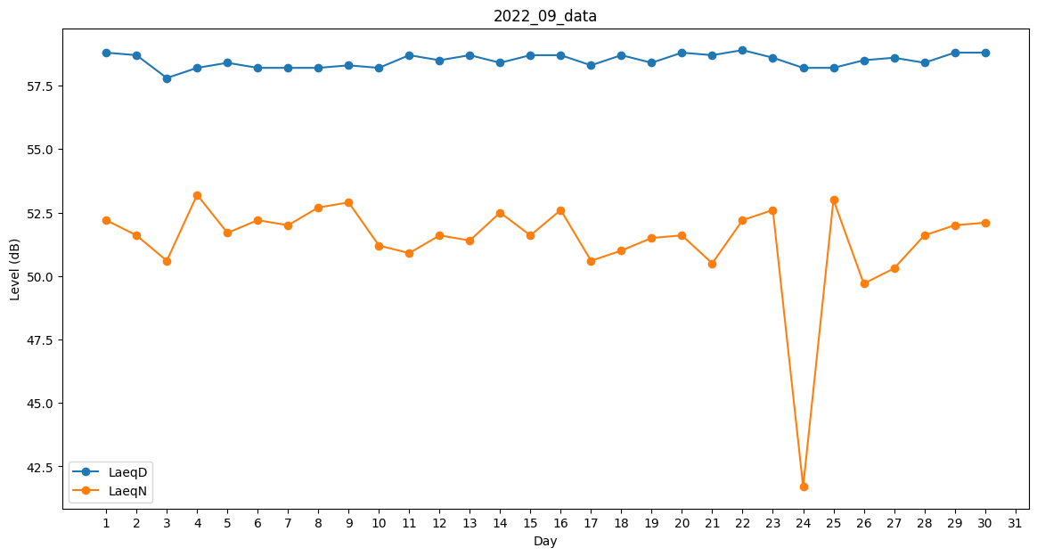
Day | LaeqD | LaeqN
1 | 58.8 | 52.2
2 | 58.7 | 51.6
3 | 57.8 | 50.6
4 | 58.2 | 53.2
5 | 58.4 | 51.7
6 | 58.2 | 52.2
7 | 58.2 | 52
8 | 58.2 | 52.7
9 | 58.3 | 52.9
10 | 58.2 | 51.2
11 | 58.7 | 50.9
12 | 58.5 | 51.6
13 | 58.7 | 51.4
14 | 58.4 | 52.5
15 | 58.7 | 51.6
16 | 58.7 | 52.6
17 | 58.3 | 50.6
18 | 58.7 | 51
19 | 58.4 | 51.5
20 | 58.8 | 51.6
21 | 58.7 | 50.5
22 | 58.9 | 52.2
23 | 58.6 | 52.6
24 | 58.2 | 41.7
25 | 58.2 | 53
26 | 58.5 | 49.7
27 | 58.6 | 50.3
28 | 58.4 | 51.6
29 | 58.8 | 52
30 | 58.8 | 52.1

